PREDLOG PREJEMNIKOV SREDSTEV
 | 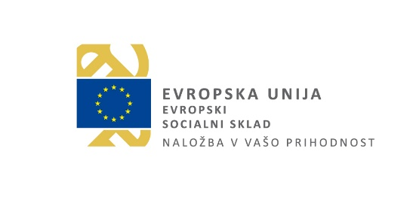
Javni razpis Programi finančne pismenosti in digitalna knjižnica
Priloga 3: seznam izbranih prijaviteljev ter razporeditev sredstev na javnem razpisu

zap. št. | Naziv Prijavitelja | Sklop | Odobrena višina sofinanciranja v EUR
1 | Razvojno izobraževalni center Novo mesto | A | 405,487.50
2 | Ljudska univerza, zavod za izobraževanje odraslih in mladine Lendava | A | 405,487.50
3 | Ljudska univerza Nova Gorica | A | 405,487.50
4 | UPI Ljudska univerza Žalec | A | 405,487.50
5 | Ljudska univerza Škofja Loka | A | 405,487.50
6 | Andragoški zavod Maribor - ljudska univerza | A | 405,487.50
7 | Javni zavod Cene Štupar - Center za izobraževanje Ljubljana | A | 405,487.50
8 | Andragoški zavod ljudska univerza Velenje | B | 254,300.00
9 | Ljudska univerza Kranj | A | 405,487.50
 |  | Skupaj | 3,498,200.00

